关系图
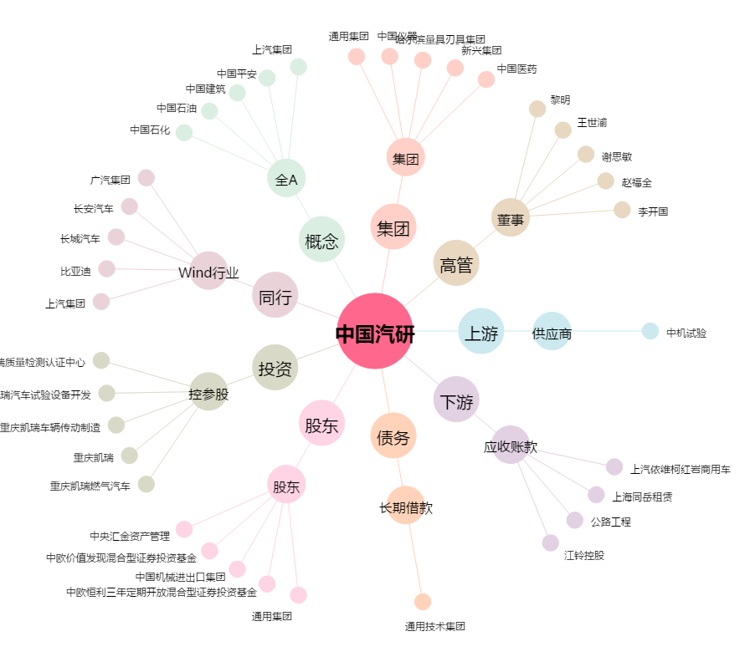
中国汽研[601965.SH] - 关系概览图

